経理様式５４マッチングファンド状況確認報告書
 |  |  |  |  | 経理様式５４
令和元年度 マッチングファンド状況確認報告書
 |  |  |  |  | 令和 年 月 日現在
国立研究開発法人科学技術振興機構 御中
 |  | プロジェクトリーダー又は プロジェクトマネージャー | 機関の所在地
 |  |  | 機関名
印
 |  |  | 部署・職名
 |  |  | 氏 名

 |  | 契約番号
 |  | 研究タイプ
 |  | 研究領域
 |  | 研究題目
当事業年度のマッチングファンドの状況は以下の通り。
委託研究費（JST支出分） |  | 機関名 | 直接経費 | 間接経費 | 合計
 | 大学等 | ○○大学 |  |  | 0
 |  | △△大学 |  |  | 0

 |  | 計 | 0 | 0 | 0
 | 企業等 | ××株式会社 |  |  | 0
 |  | □□株式会社 |  |  | 0

 |  | 計 | 0 | 0 | 0
 | マッチング対象 ＪＳＴ支出合計 (a) |  |  |  | 0
企業等 自己資金支出額 |  | 機関名 | 自己資金 (Ｙ) | マッチング係数 (Ｚ) | 企業等負担額 (Y*Z)
 |  | ××株式会社 |  |  | 0
 |  | □□株式会社 |  |  | 0

※過年度の経費の精算時において、企業が本プログラムのために負担する自己資金額がＪＳＴ支出額を超過することとなった場合には、ＪＳＴが認めた場合に限り、その超過額を自己資金に含めることができます。
 |  | マッチング対象 企業等負担額合計 (b) |  |  | 0
過年度マッチング超過額(c)
マッチング過不足 ＊マッチング対象企業等負担額合計(b) ＋ 過年度マッチング超過額(c) - マッチング対象JST支出合計(a) |  |  |  |  | 0

JST使用欄
備 考

 |  |  |  |  | 【190401】

記載例
経理様式５１「中間実績報告書」
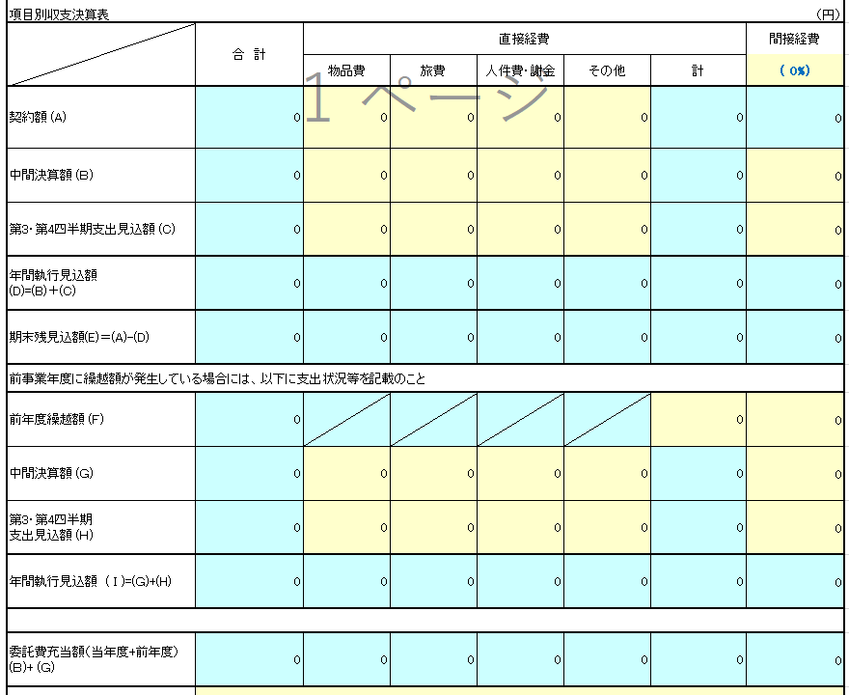
 |  |  |  |  | 経理様式５４
令和元年度 マッチングファンド状況確認報告書
 |  |  |  |  | 令和 年 月 日現在
国立研究開発法人科学技術振興機構 御中
①
 |  | プロジェクトリーダー又は プロジェクトマネージャー | 機関の所在地
 |  |  | 機関名
【研究タイプ】 該当する研究タイプいずれかを必ず選択してください。
印
 |  |  | 部署・職名
 |  |  | 氏 名

【間接経費】 灰色になっているセルは記入しないでください。
 |  | 契約番号
 |  | 研究タイプ
 |  | 研究領域
【機関名】 必ず入力してください。
 |  | 研究題目
当事業年度のマッチングファンドの状況は以下の通り。
委託研究費（JST支出分） |  | 機関名 | 直接経費 | 間接経費 | 合計
【委託研究費】 各機関の実績報告書を参照して記入してください。 ＜中間報告時＞ 経理様式５１「中間実績報告書」を参照し、右図①の部分の金額を記入してください。 ＜年度末報告時＞ 経理様式１「委託研究実績報告書（兼収支決算報告書）」を参照し、右図②の金額を記入してください。
 | 大学等 | ○○大学 |  |  | 0
 |  | △△大学 |  |  | 0

 |  | 計 | 0 | 0 | 0
 | 企業等 | ××株式会社 |  |  | 0
 |  | □□株式会社 |  |  | 0

経理様式１「委託研究実績報告書（兼収支決算報告書）」
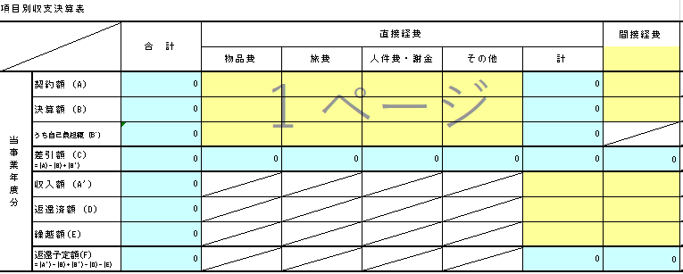
 |  | 計 | 0 | 0 | 0
 | マッチング対象 ＪＳＴ支出合計 (a) |  |  |  | 0
企業等 自己資金支出額 |  | 機関名 | 自己資金 (Ｙ) | マッチング係数 (Ｚ) | 企業等負担額 (Y*Z)
【マッチング係数】 契約書（覚書）のマッチングファンド計画の表に記載されている数値を記入してください。
 |  | ××株式会社 |  |  | 0
 |  | □□株式会社 |  |  | 0
「収入額（A'） － 返還済額（D） － 返還予定額(F)」で算出した金額を転記してください。
②
【自己資金】 経理様式５３「自己資金支出実績報告書」の実績額（Ｂ）の金額を記入してください。
 |  | マッチング対象 企業等負担額合計 (b) |  |  | 0
過年度マッチング超過額(c)
マッチング過不足 ＊マッチング対象企業等負担額合計(b) ＋ 過年度マッチング超過額(c) - マッチング対象JST支出合計(a) |  |  |  |  | 0

JST使用欄
備 考

 |  |  |  |  | 【190401】

